Nano Every
C- | Hace referencia a la comunicación
P- | Hace referencia a la pantalla
S- | hace referencia al sensor de gestos
Arduino lanza(Every): |  |  | Arduino estacion(Micro):
Pin: | Uso: |  | Pin: | Uso:
D13 | SCK | SPI | D13 | SCK | SPI
D12 | MISO |  | D12 | MISO
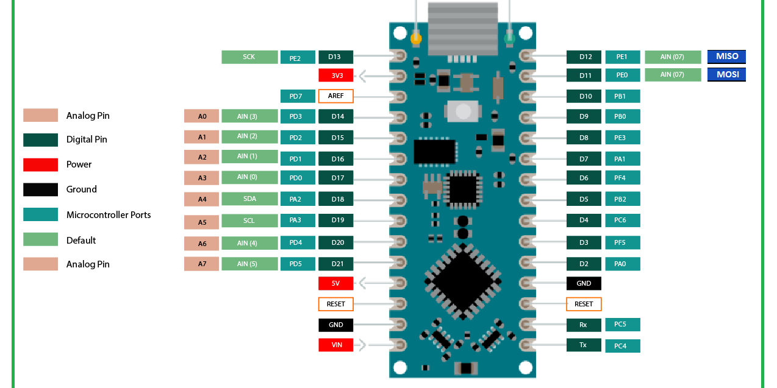
D11 | MOSI |  | D11 | MOSI
D10 | C-CSN |  | D10 | C-CSN
D9 | C-CE |  | D9 | C-CE
D8 |  |  | D8
D7 | P-TCS |  | D7
D6 | P-RST |  | D6
D5 | P-D/C |  | D5
D4 | P-CCS |  | D4
D3 | C-IRQ |  | D3 | C-IRQ
D2 |  |  | D2
D1 | Rx | UART | D1 | Rx | UART
D0 | Tx |  | D0 | Tx
A7 | Vs Bateria |  | A7
A6 |  |  | A6
A5 | S-SCL | I2C | A5
A4 | S-SDA |  | A4 | Bit2 | Entradas PLC | I0.4
A3 |  |  | A3 | Bit1 |  | I0.3
A2 |  |  | A2 | Bit0 |  | I0.2
A1 |  |  | A1 | Habilitar |  | I0.1
A0 |  |  | A0 | Reserva |  | I0.0

